Sheet1
caratteristica I-V di diodi
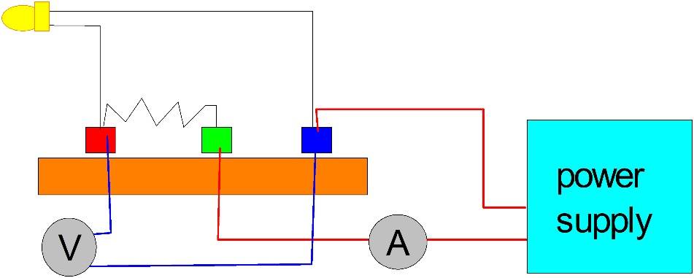
1a parte: caratterizzazione elettrica
Scopo dell’esperienza è verificare il comportamento non lineare e asimmetrico della caratteristica Corrente-Tensione (I-V) della giunzione p-n, ovvero del diodo nelle sue diverse possibili configurazioni: diodo rettificatore in silicio, fotodiodo in silicio, diodo emettitore di luce per diversi semiconduttori III-V (AlGaP, InGaN, …)
ATTENZIONE: Durante l’esecuzione dell’esperimento Non superare una corrente di 20 mA applicata al diodo.

I valori di corrente sono indicativi. Se utile, applicare pure una scala differente per ogni LED

Diode | IR |  | Red |  | Yellow |  | Green |  | Blue |  | Bianco |  | Si photodiode
Current | Voltage | Current | Voltage | Current | Voltage | Current | Voltage | Current | Voltage | Current | Voltage | Current | Voltage
(mA) | (V) | (mA) | (V) | (mA) | (V) | (mA) | (V) | (mA) | (V) | (mA) | (V) | (mA) | (V)

0.0107 | 1.122 | 0.01 | 1.47 | 0.009 | 1.652 | 0.01 | 2.29 | 0.0105 | 2.37 | 0.01 | 2.42 | 0.0095 | 0.359
0.0208 | 1.145 | 0.02 | 1.5 | 0.02 | 1.691 | 0.021 | 2.34 | 0.022 | 2.41 | 0.0197 | 2.45 | 0.0238 | 0.39
0.0371 | 1.164 | 0.042 | 1.53 | 0.041 | 1.724 | 0.044 | 2.39 | 0.0428 | 2.45 | 0.0393 | 2.48 | 0.0399 | 0.409
0.0599 | 1.178 | 0.062 | 1.55 | 0.065 | 1.744 | 0.062 | 2.41 | 0.057 | 2.46 | 0.0628 | 2.5 | 0.0608 | 0.425
0.0933 | 1.192 | 0.082 | 1.56 | 0.084 | 1.755 | 0.081 | 2.43 | 0.0872 | 2.48 | 0.0819 | 2.51 | 0.0853 | 0.438
0.0991 | 1.195 | 0.1 | 1.57 | 0.1 | 1.762 | 0.1015 | 2.45 | 0.102 | 2.49 | 0.102 | 2.52 | 0.096 | 0.443
0.18 | 1.215 | 0.21 | 1.59 | 0.195 | 1.79 | 0.201 | 2.49 | 0.205 | 2.53 | 0.193 | 2.55 | 0.207 | 0.475
0.4 | 1.237 | 0.4 | 1.62 | 0.416 | 1.821 | 0.418 | 2.55 | 0.417 | 2.58 | 0.433 | 2.59 | 0.39 | 0.504
0.66 | 1.251 | 0.61 | 1.63 | 0.61 | 1.836 | 0.602 | 2.58 | 0.61 | 2.61 | 0.58 | 2.61 | 0.6 | 0.523
0.84 | 1.259 | 0.81 | 1.64 | 0.796 | 1.847 | 0.819 | 2.61 | 0.811 | 2.64 | 0.8 | 2.63 | 0.79 | 0.537
1.07 | 1.266 | 1 | 1.65 | 0.997 | 1.856 | 1 | 2.63 | 1.04 | 2.66 | 1.02 | 2.65 | 1.01 | 0.549
1.5 | 1.276 | 1.5 | 1.66 | 1.47 | 1.873 | 1.52 | 2.67 | 1.51 | 2.7 | 1.5 | 2.68 | 1.51 | 0.57
1.98 | 1.284 | 2.05 | 1.68 | 1.99 | 1.886 | 2 | 2.71 | 2.02 | 2.74 | 2 | 2.7 | 1.99 | 0.584
3.05 | 1.298 | 3 | 1.7 | 3.1 | 1.906 | 3.07 | 2.77 | 3.02 | 2.8 | 2.98 | 2.74 | 3.01 | 0.607
3.92 | 1.307 | 4 | 1.71 | 4.09 | 1.92 | 4 | 2.82 | 4.04 | 2.84 | 3.93 | 2.77 | 4.02 | 0.623
5.1 | 1.316 | 5.08 | 1.73 | 5.01 | 1.93 | 5 | 2.86 | 5.02 | 2.88 | 5.01 | 2.8 | 5.07 | 0.637
6.06 | 1.322 | 6 | 1.74 | 5.95 | 1.939 | 5.98 | 2.89 | 6.02 | 2.91 | 5.99 | 2.82 | 5.91 | 0.646
7.04 | 1.328 | 6.97 | 1.75 | 6.93 | 1.948 | 7.08 | 2.93 | 7.05 | 2.95 | 6.99 | 2.84 | 6.98 | 0.656
8.1 | 1.333 | 8.07 | 1.76 | 8.03 | 1.957 | 8.11 | 2.96 | 8.01 | 2.97 | 7.92 | 2.86 | 8.01 | 0.664
9.1 | 1.338 | 9 | 1.764 | 9.07 | 1.964 | 9.02 | 2.98 | 9.05 | 3 | 9.06 | 2.88 | 9.08 | 0.672
10.09 | 1.343 | 10 | 1.773 | 10.07 | 1.97 | 10.08 | 3.01 | 10.01 | 3.02 | 9.95 | 2.89 | 10.05 | 0.678
11.05 | 1.347 | 11.1 | 1.782 | 11.05 | 1.976 | 11.11 | 3.03 | 11.16 | 3.05 | 11.07 | 2.91 | 11.05 | 0.684
12.04 | 1.351 | 12 | 1.789 | 12.04 | 1.982 | 12 | 3.05 | 12.16 | 3.07 | 11.96 | 2.92 | 12.06 | 0.69
12.99 | 1.355 | 12.92 | 1.795 | 12.99 | 1.987 | 13.1 | 3.07 | 13.08 | 3.09 | 13.03 | 2.93 | 13.01 | 0.695
14.02 | 1.358 | 14.1 | 1.805 | 14.07 | 1.992 | 14 | 3.09 | 14.03 | 3.1 | 14.11 | 2.94 | 14 | 0.7
15.13 | 1.362 | 14.99 | 1.811 | 14.97 | 1.99 | 15.08 | 3.11 | 15.08 | 3.12 | 14.98 | 2.95 | 15.03 | 0.704
16.07 | 1.365 | 16.05 | 1.819 | 16.03 | 2 | 16.02 | 3.12 | 16.08 | 3.14 | 15.97 | 2.96 | 16.09 | 0.709
17.05 | 1.369 | 16.99 | 1.825 | 17.01 | 2.01 | 17.01 | 3.14 | 17.06 | 3.15 | 17.05 | 2.98 | 17.09 | 0.713
18.04 | 1.372 | 17.97 | 1.832 | 18.06 | 2.01 | 18.02 | 3.16 | 18.11 | 3.17 | 18.03 | 2.98 | 18.05 | 0.717
19.04 | 1.375 | 19.05 | 1.84 | 18.95 | 2.01 | 18.99 | 3.17 | 19.12 | 3.19 | 19.11 | 3 | 19.01 | 0.72
20 | 1.377 | 20 | 1.847 | 19.92 | 2.01 | 20.2 | 3.2 | 20.6 | 3.21 | 20.1 | 3.01 | 20.1 | 0.724

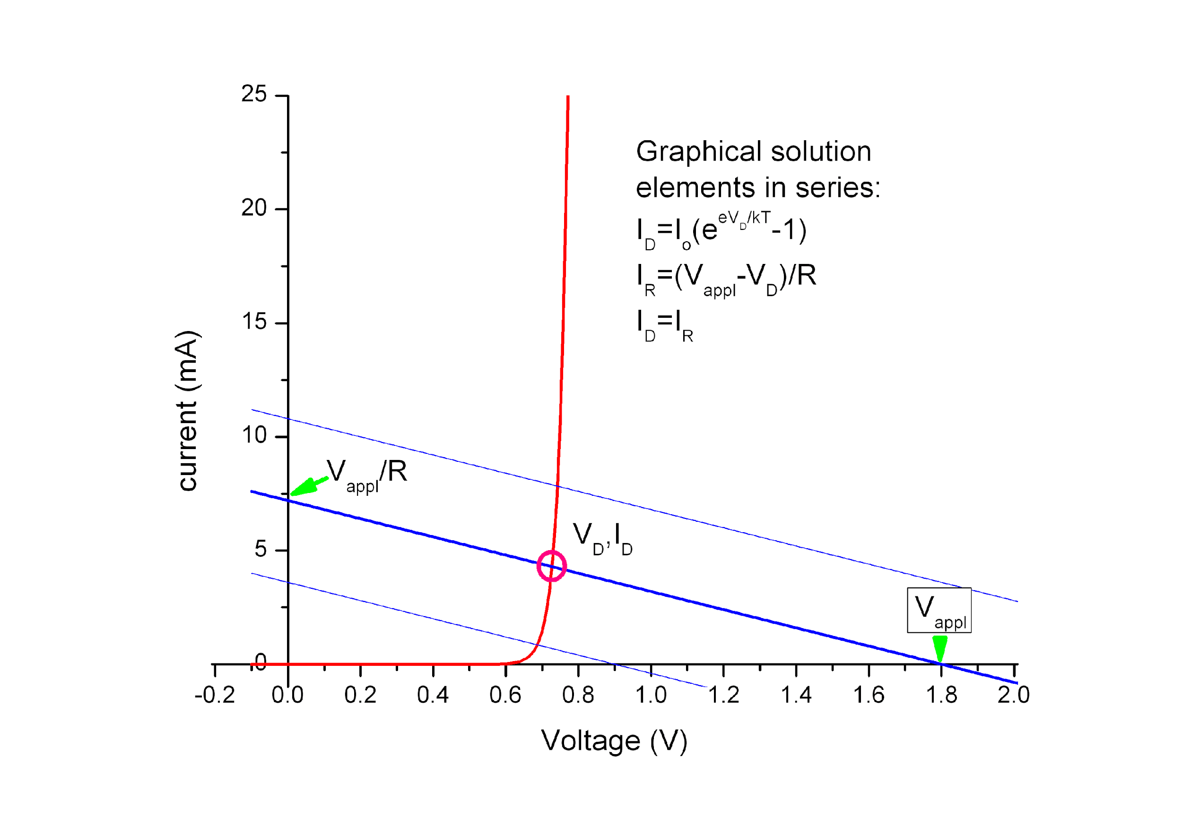
TIPS:
a) the use of a resistance in series with the diode can help in protecting the device from unwanted exceeding applied voltages.
Moreover it improve the sensitivity and the control of the voltage applied to the diode according to the scheme illustrated here

 | Red | Yellow | Green | Blue | Bianco | IR diode
 | Voltage at which light first appears (Vi):
 | 1.45 | 1.631 | 2.04 | 2.26 | 2.29

 | Voltage corresponding to I=1mA (V):
 | 1.65 | 1.856 | 2.63 | 2.66 | 2.65 | 1.266

 | Crossing point between exponential and linear behaviour (V): |  |  |  | (fit on I-V data, when possible)

Il fit sulla corrente Io va effettuato in un intervallo ristretto di punti, corrispondenti ai valori di corrente più piccoli
 | Io value (fit with the formula of diode exponential behavior) |  |  |  | IR diode | Si photodiode

Caratterizzazione Ottica

Dopo avere montato l'esperienza col binario, il reticolo di diffrazione e il braccio mobile secondo le istruzioni ricevute, per ogni LED effettuare la scansione in angolo (ovvero in lunghezza d'onda) e riportare i valori misurati, in tabella e in grafico.

 |  |  |  |  |  |  |  |  |  | focale | 5 | cm

 |  | IR | Red | Yellow | Green | Blue | Bianco | Si photodiode
 | l (nm) | mV | mV | mV | mV | mV | mV | mV
 | 400 |  | 1.32 | 1.34 | 1.7 | 26.8 | 52.3 | 0.68
 | 410 | 1.2 |  |  |  | 41.8 | 90.6
 | 420 |  | 1.42 | 1.35 | 3.16 | 66.7 | 132.7 | 0.66
 | Red |  | IR |  | Yellow |  | Green |  | Blue |  | Bianco |  | Si photodiode
400 | 1.32 | 400 |  | 400 | 1.34 | 400 | 1.7 | 400 | 26.8 | 400 | 52.3 | 400 | 0.68
410 |  | 410 | 1.2 | 410 |  | 410 |  | 410 | 41.8 | 410 | 90.6 | 410
420 | 1.42 | 420 |  | 420 | 1.35 | 420 | 3.16 | 420 | 66.7 | 420 | 132.7 | 420 | 0.66
430 |  | 430 | 1.15 | 430 |  | 430 |  | 430 | 95.9 | 430 | 176.3 | 430
440 | 1.4 | 440 |  | 440 | 1.39 | 440 | 7.45 | 440 | 136.3 | 440 | 212 | 440 | 0.63
450 |  | 450 | 1.12 | 450 |  | 450 |  | 450 | 183.6 | 450 | 227 | 450
460 | 1.41 | 460 |  | 460 | 1.38 | 460 | 19.58 | 460 | 216 | 460 | 229 | 460 | 0.61
470 |  | 470 | 1.16 | 470 |  | 470 | 28.2 | 470 | 238 | 470 | 217 | 470
480 | 1.41 | 480 |  | 480 | 1.5 | 480 | 39.6 | 480 | 246 | 480 | 200 | 480 | 0.6
490 |  | 490 | 1.02 | 490 |  | 490 | 49.5 | 490 | 237 | 490 | 195 | 490
500 | 1.44 | 500 |  | 500 | 2 | 500 | 59.4 | 500 | 209 | 500 | 205 | 500 | 0.59
510 |  | 510 | 0.99 | 510 |  | 510 | 67.1 | 510 | 161 | 510 | 230 | 510
520 | 1.455 | 520 |  | 520 | 5.12 | 520 | 70.3 | 520 | 122 | 520 | 264 | 520 | 0.59
530 |  | 530 | 0.97 | 530 | 8.38 | 530 | 68.9 | 530 | 85.8 | 530 | 296 | 530
540 | 1.55 | 540 |  | 540 | 12.59 | 540 | 62.8 | 540 | 58.2 | 540 | 317 | 540 | 0.6
550 |  | 550 | 0.93 | 550 | 19.7 | 550 | 52 | 550 | 35.7 | 550 | 330 | 550
560 | 2.1 | 560 |  | 560 | 33 | 560 | 42.5 | 560 | 20.7 | 560 | 330 | 560 | 0.59
570 |  | 570 | 0.92 | 570 | 49.5 | 570 | 31.7 | 570 | 12.29 | 570 | 322 | 570
580 | 4.71 | 580 |  | 580 | 60.5 | 580 | 23.2 | 580 | 6.76 | 580 | 303 | 580 | 0.6
590 | 8.07 | 590 | 0.96 | 590 | 64.7 | 590 | 16.2 | 590 |  | 590 | 280 | 590
600 | 12.55 | 600 |  | 600 | 62.5 | 600 | 11 | 600 | 2.39 | 600 | 251 | 600 | 0.62
610 | 18.32 | 610 | 0.97 | 610 | 51.6 | 610 |  | 610 |  | 610 | 222 | 610
620 | 25.4 | 620 |  | 620 | 36.5 | 620 | 4.86 | 620 | 1.35 | 620 | 190 | 620 | 0.6
630 | 32.3 | 630 | 1.2 | 630 | 22.8 | 630 |  | 630 |  | 630 | 162 | 630
640 | 37.5 | 640 |  | 640 | 14.72 | 640 | 2.27 | 640 | 1.11 | 640 | 135 | 640 | 0.59
650 | 39.7 | 650 | 1.4 | 650 | 10.31 | 650 |  | 650 |  | 650 | 109 | 650
660 | 38.6 | 660 |  | 660 | 6.86 | 660 | 1.37 | 660 | 0.96 | 660 | 87.3 | 660 | 0.68
670 | 34.6 | 670 | 1.06 | 670 | 4.57 | 670 |  | 670 |  | 670 | 69.5 | 670
680 | 28.6 | 680 |  | 680 |  | 680 | 1.2 | 680 | 0.89 | 680 | 54.5 | 680 | 0.58
690 | 22.2 | 690 | 1.08 | 690 | 2 | 690 |  | 690 |  | 690 | 42.5 | 690
700 | 16.6 | 700 |  | 700 |  | 700 | 0.95 | 700 | 0.8 | 700 | 32.3 | 700 | 0.57
710 |  | 710 | 1.21 | 710 | 1.32 | 710 |  | 710 |  | 710 | 24.8 | 710
720 | 8.21 | 720 |  | 720 |  | 720 | 0.92 | 720 | 0.77 | 720 | 18.8 | 720 | 0.54
730 |  | 730 | 1.85 | 730 | 1.24 | 730 |  | 730 |  | 730 | 14.35 | 730
740 | 3.61 | 740 | 2.58 | 740 |  | 740 | 0.92 | 740 | 0.71 | 740 | 11.02 | 740 | 0.53
750 |  | 750 | 4.17 | 750 | 1.26 | 750 |  | 750 |  | 750 | 8.49 | 750
760 | 1.66 | 760 | 7.13 | 760 |  | 760 | 0.94 | 760 | 0.7 | 760 | 6.75 | 760 | 0.52
770 |  | 770 | 12.03 | 770 | 1.08 | 770 |  | 770 |  | 770 | 5.01 | 770
780 | 1.16 | 780 | 21 | 780 |  | 780 | 1.04 | 780 | 0.65 | 780 | 4.07 | 780 | 0.48
790 |  | 790 | 33.2 | 790 | 0.87 | 790 |  | 790 |  | 790 | 3.37 | 790
800 | 0.96 | 800 | 48.5 | 800 |  | 800 | 1 | 800 | 0.62 | 800 | 2.67 | 800 | 0.49
810 |  | 810 | 67.4 | 810 | 0.8 | 810 |  | 810 |  | 810 | 2.23 | 810
820 | 0.94 | 820 | 87.4 | 820 |  | 820 | 0.9 | 820 | 0.61 | 820 | 2.18 | 820 | 0.53
830 |  | 830 | 105.4 | 830 | 0.8 | 830 |  | 830 |  | 830 | 2.02 | 830
840 | 1.28 | 840 | 116.5 | 840 |  | 840 | 0.9 | 840 | 0.6 | 840 | 1.87 | 840 | 0.61
850 | 1.5 | 850 | 115.5 | 850 | 0.8 | 850 |  | 850 |  | 850 | 1.82 | 850
 |  | 860 | 103.5
 |  | 870 | 87
 |  | 880 | 64.2
 |  | 890 | 46.6
...
 | 430 | 1.15 |  |  |  | 95.9 | 176.3
 | 440 |  | 1.4 | 1.39 | 7.45 | 136.3 | 212 | 0.63
 | 450 | 1.12 |  |  |  | 183.6 | 227
 | 460 |  | 1.41 | 1.38 | 19.58 | 216 | 229 | 0.61
 | 470 | 1.16 |  |  | 28.2 | 238 | 217
 | 480 |  | 1.41 | 1.5 | 39.6 | 246 | 200 | 0.6
 | 490 | 1.02 |  |  | 49.5 | 237 | 195
 | 500 |  | 1.44 | 2 | 59.4 | 209 | 205 | 0.59
 | 510 | 0.99 |  |  | 67.1 | 161 | 230
 | 520 |  | 1.455 | 5.12 | 70.3 | 122 | 264 | 0.59
 | 530 | 0.97 |  | 8.38 | 68.9 | 85.8 | 296
 | 540 |  | 1.55 | 12.59 | 62.8 | 58.2 | 317 | 0.6
 | 550 | 0.93 |  | 19.7 | 52 | 35.7 | 330
 | 560 |  | 2.1 | 33 | 42.5 | 20.7 | 330 | 0.59
 | 570 | 0.92 |  | 49.5 | 31.7 | 12.29 | 322
 | 580 |  | 4.71 | 60.5 | 23.2 | 6.76 | 303 | 0.6
 | 590 | 0.96 | 8.07 | 64.7 | 16.2 |  | 280
 | 600 |  | 12.55 | 62.5 | 11 | 2.39 | 251 | 0.62
 | 610 | 0.97 | 18.32 | 51.6 |  |  | 222
 | 620 |  | 25.4 | 36.5 | 4.86 | 1.35 | 190 | 0.6
 | 630 | 1.2 | 32.3 | 22.8 |  |  | 162
 | 640 |  | 37.5 | 14.72 | 2.27 | 1.11 | 135 | 0.59
 | 650 | 1.4 | 39.7 | 10.31 |  |  | 109
 | 660 |  | 38.6 | 6.86 | 1.37 | 0.96 | 87.3 | 0.68
 | 670 | 1.06 | 34.6 | 4.57 |  |  | 69.5
 | 680 |  | 28.6 |  | 1.2 | 0.89 | 54.5 | 0.58
 | 690 | 1.08 | 22.2 | 2 |  |  | 42.5
 | 700 |  | 16.6 |  | 0.95 | 0.8 | 32.3 | 0.57
 | 710 | 1.21 |  | 1.32 |  |  | 24.8
 | 720 |  | 8.21 |  | 0.92 | 0.77 | 18.8 | 0.54
 | 730 | 1.85 |  | 1.24 |  |  | 14.35
 | 740 | 2.58 | 3.61 |  | 0.92 | 0.71 | 11.02 | 0.53
 | 750 | 4.17 |  | 1.26 |  |  | 8.49
 | 760 | 7.13 | 1.66 |  | 0.94 | 0.7 | 6.75 | 0.52
 | 770 | 12.03 |  | 1.08 |  |  | 5.01
 | 780 | 21 | 1.16 |  | 1.04 | 0.65 | 4.07 | 0.48
 | 790 | 33.2 |  | 0.87 |  |  | 3.37
 | 800 | 48.5 | 0.96 |  | 1 | 0.62 | 2.67 | 0.49
 | 810 | 67.4 |  | 0.8 |  |  | 2.23
 | 820 | 87.4 | 0.94 |  | 0.9 | 0.61 | 2.18 | 0.53
 | 830 | 105.4 |  | 0.8 |  |  | 2.02
 | 840 | 116.5 | 1.28 |  | 0.9 | 0.6 | 1.87 | 0.61
 | 850 | 115.5 | 1.5 | 0.8 |  |  | 1.82
 | 860 | 103.5
 | 870 | 87
 | 880 | 64.2
 | 890 | 46.6
 | 900 | 30.8

 |  | Al termine, individuare le lunghezze d'onda di picco

 |  | Peak wavelength l (nm): |  |  |  |  | (direct measurement)
 |  | 840 | 650 | 590 | 520 | 480
 |  | Peak photon energy hc/l (eV):

 |  | Confrontare i valori ottenuti in eV con i valori di voltaggio corrispondenti alle soglie individuate nella prima parte

